画面定義
画面定義 |  |  |  |  |  | システム名 |  | EM-Systemプロジェクト |  |  |  | サブシステム名 |  |  | 社員情報管理システム
 |  |  |  |  |  | 作成日 |  | 2017-01-01 |  |  |  | 作成者 |  |  | 山田
 |  |  |  |  |  | 更新日時 |  |  |  |  |  | 更新者
社員登録画面
概要 |  | 社員マスタに登録する社員の情報を入力する画面
画面イメージ |  |  |  |  |  |  |  |  | イベント一覧
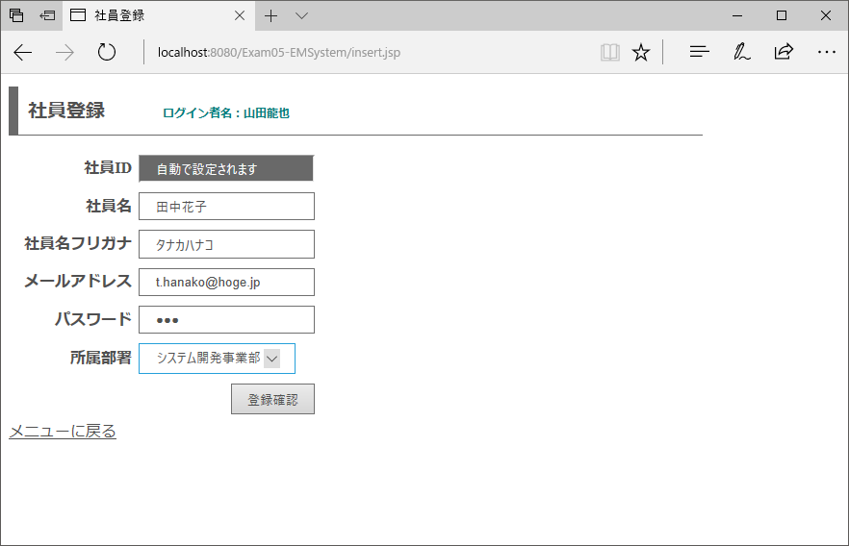
 |  |  |  |  |  |  |  |  | 項番 | 操作 |  |  |  | 処理概要
①
 |  |  |  |  |  |  |  |  | ① | 画面表示 |  |  |  | 所属部署ドロップダウンリストを生成して画面を表示

 |  |  |  |  |  |  |  |  | ② | メニューに戻るリンククリック |  |  |  | メニュー画面へ遷移

 |  |  |  |  |  |  |  |  | ③ | 登録確認ボタン押下 |  |  |  | 登録したい値が正しいかの確認を行う画面に遷移

③
②

画面項目定義
項番 | 項目名称 |  | I/O | 必須 | 分類 | 桁数 | テーブル |  |  |  | フィールド |  | 備考
1 | ログイン者名 |  | O | - | LBL：ラベル | - | セッション情報 |  |  |  | ログイン者名
2 | メッセージ |  | O | - | LBL：ラベル | - | - |  |  |  | - |  | 初期値ブランク
3 | 社員ID |  | - | - | TXT：テキストボックス | - | - |  |  |  | - |  | readonly属性
4 | 社員名 |  | I/O | ◎ | TXT：テキストボックス | 1-50 | - |  |  |  | -
5 | 社員名フリガナ |  | I/O | ◎ | TXT：テキストボックス | 1-50 | - |  |  |  | -
6 | メールアドレス |  | I/O | ◎ | MAIL：メールアドレス | 1-100 | - |  |  |  | -
7 | パスワード |  | I/O | ◎ | PAS：パスワードテキスト | 3-10 | - |  |  |  | - |  | 半角英数それぞれ1種類ずつ
8 | 所属部署 |  | I/O | ◎ | DDL：ドロップダウン | - | - |  |  |  | - |  | 空白なし・部署マスタ情報をリストに表示
9 | 登録確認 |  | - | - | BTN：ボタン | - | - |  |  |  | -
10 | メニューに戻る |  | - | - | LNK：リンク | - | - |  |  |  | -

登録内容確認画面
概要 |  | 社員登録画面で入力されている情報を確認する画面
画面イメージ |  |  |  |  |  |  |  |  | イベント一覧
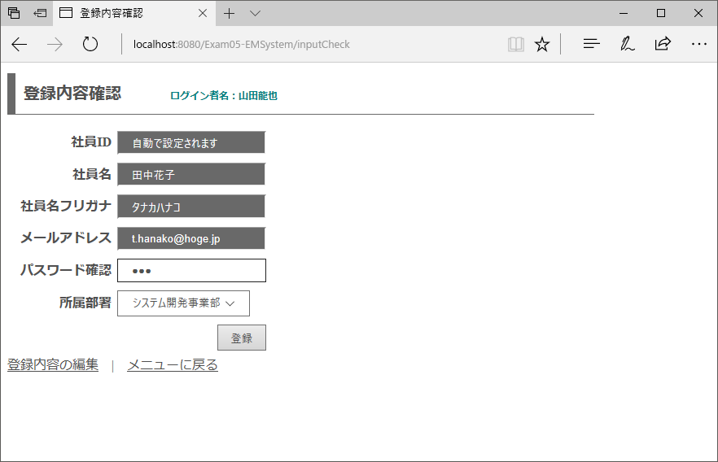
 |  |  |  |  |  |  |  |  | 項番 | 操作 |  |  |  | 処理概要
 |  |  |  |  |  |  |  |  | ① | 画面表示 |  |  |  | 前画面で入力した条件に合致する情報を表示
①
 |  |  |  |  |  |  |  |  | ② | 登録内容の編集リンククリック |  |  |  | 検索機能トップページへ遷移

 |  |  |  |  |  |  |  |  | ③ | メニューに戻るリンククリック |  |  |  | メニュー画面へ遷移

 |  |  |  |  |  |  |  |  | ④ | 登録ボタン押下 |  |  |  | パスワード確認と前画面で入力されているパスワードが一致している場合、DBに入力値を登録

④

②
③

画面項目定義
項番 | 項目名称 |  | I/O | 必須 | 分類 | 桁数 | テーブル |  |  |  | フィールド |  | 備考
1 | ログイン者名 |  | O | - | LBL：ラベル | - | セッション情報 |  |  |  | ログイン者名
2 | メッセージ |  | O | - | LBL：ラベル | - | - |  |  |  | - |  | 初期値ブランク
3 | 社員ID |  | I/O | - | TXT：テキストボックス | - | - |  |  |  | - |  | 固定値・readonly属性
4 | 社員名 |  | I/O | - | TXT：テキストボックス | - | - |  |  |  | - |  | readonly属性
5 | 社員名フリガナ |  | I/O | - | TXT：テキストボックス | - | - |  |  |  | - |  | readonly属性
6 | メールアドレス |  | I/O | - | TXT：テキストボックス | - | - |  |  |  | - |  | readonly属性
7 | パスワード（前画面） |  | I/O | - | HDN：隠し項目 | - | - |  |  |  | - |  | readonly属性
8 | パスワード確認 |  | I/O | ◎ | PAS：パスワードテキスト | - | - |  |  |  | -
9 | 所属部署 |  | I/O | - | DDL：ドロップダウン | - | - |  |  |  | - |  | 変更不可
10 | 登録 |  | - | - | BTN：ボタン | - | - |  |  |  | -
11 | 登録内容の編集 |  | - | - | LNK：リンク | - | - |  |  |  | -
12 | メニューに戻る |  | - | - | LNK：リンク | - | - |  |  |  | -

社員登録完了画面
概要 |  | 登録完了時に表示する画面
画面イメージ |  |  |  |  |  |  |  |  | イベント一覧
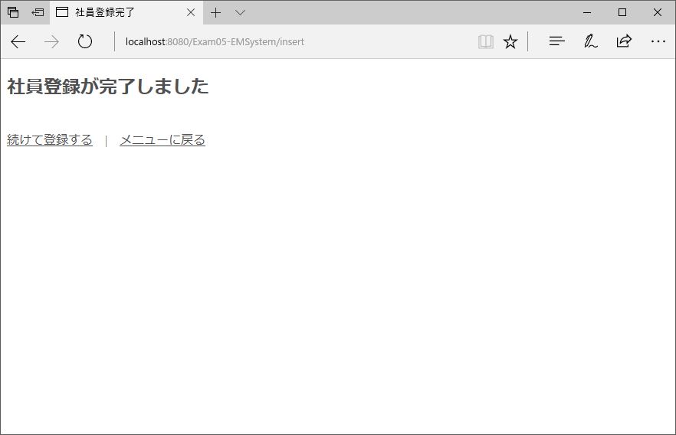
 |  |  |  |  |  |  |  |  | 項番 | 操作 |  |  |  | 処理概要
 |  |  |  |  |  |  |  |  | ① | 画面表示 |  |  |  | 前画面で入力した条件に合致する情報を表示
①
 |  |  |  |  |  |  |  |  | ② | 続けて登録するリンククリック |  |  |  | 検索機能トップページへ遷移

 |  |  |  |  |  |  |  |  | ③ | メニューに戻るリンククリック |  |  |  | メニュー画面へ遷移
②
③

画面項目定義
項番 | 項目名称 |  | I/O | 必須 | 分類 | 桁数 | テーブル |  |  |  | フィールド |  | 備考
1 | 続けて登録する |  | - | - | LNK：リンク | - | - |  |  |  | -
2 | メニューに戻る |  | - | - | LNK：リンク | - | - |  |  |  | -

